Sheet1
根节点

<!DOCTYPE html>
<html>
<head>
<meta charset="utf-8">
<title> New Document </title>
</head>
<body>
<h1>我的标题</h1>
<a href="http://www.itbull.cn">点击跳转到泰牛</a>
</body>
</html>

html 元素

body元素
head元素【节点】

charset属性
meta
herf属性
a元素
title 元素

文本
文本节点

js语言，
实现了 w3c规定的这些规范.
getElementById();

w3c 定义了操作html元素的各个规范
getElementById();

html文件 浏览器厂商
元素

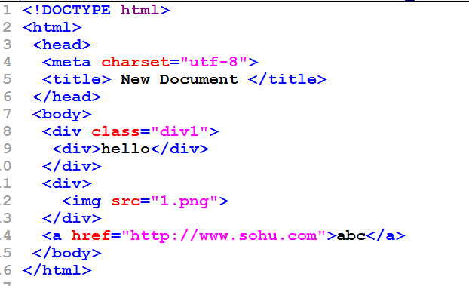
html dom
document.getElemnetByTagName();
xml dom编程
document.getElementByTagName();

xml文件
id
html文件
<div id="mydiv">
</div>

根节点

html元素

head
body元素

class属性
div元素
div

src属性
div元素
img

文本 hello

bom[浏览器对象模型]

Navigator对象
window对象
Screen对象
History对象
Location对象

Document对象
针对domcoument编程就是
dom编程
html dom
方法和属性
w3c
HTML dom规范
xml dom规范
event dom规范
css dom规范

xml dom

event dom

css dom

